3.Qt1
 |  | 内容 | 时间(时) | 备注 | 上午时间 | 下午时间 | 晚上时间
第一部分 | 1.讲课 | 1.Qt程序快速上手 1.创建第一个Qt程序 2.Qt的各个部分介绍(main.cpp/qml.rc/main.qml/Page1.qml/Page1Form.ui.qml/qtquickcontrols2.conf) | 1 |  | 2h(10:00-12:00) | 4h(14:00-18:00) | 2.5h(19:30-22:00)
 |  | 2.QML语言基础 1 对象 2 表达式 3 注释 4 属性 [重点] 1.基本属性 2.id属性 3.列表属性 4.分组属性 5.附加属性 6.属性声明顺序 | 2
 |  | 3 基本元素 1.Rectangle 2.颜色 3.渐变色 4.Item 5.锚布局 6.响应按键 7.Text 8.Button 9.Image 10.BusyIndicator | 1
 |  | 4.ECMAScript 语法 1.变量 2.ES原始类型 & QML基本类型 3.对象 & 内置对象 & Qt宿主对象 4.函数 & 表达式 & 程序语句 & console | 2
 | 2.复习 |  | 1
 | 3.小作业 |  | 4 | 实现一个启动界面，启动时间设置为5s，需要有进度显示，Logo和显示图片，主题通过配置文件配置
 | 4.复习+点评小作业 |  | 1
 | 合计 |  | 12 | 1.5d

第二部分 | 1.讲课 | JavaScript编程概述 | 3
 | 合计 |  | 3 | 0.5d

第三部分 | 1.讲课 | 1.常见元素 [重点] 1.TextInput & TextField & TextEdit & TextArea 2.RadioButton & CheckBox 3.GroupBox & ComboBox 4.ProgressBar & Flickable & ScrollBar | 3
 |  | 2.元素布局 1.Row， Column 2.Grid， Flow 3.GridLayout，RowLayout，ColumnLayout | 1
 |  | 3.事件处理 1.信号与槽 [重点] 2.鼠标 3.键盘 4.定时器 | 1
 | 2.复习 |  | 1
 | 3.小作业 |  | 5 | 作业要求: 1.界面分2分Tab，Main界面如上图所示(分为PCBView,List,Equipment,Lot四个片区)，Setting界面空白即可 2.PCBView上显示一副图片 3.PCBView的PreView上显示图片缩略图，默认状态下PreView显示，点击右边三角形消失，再点击弹出 4.支持Material Design双主题 | 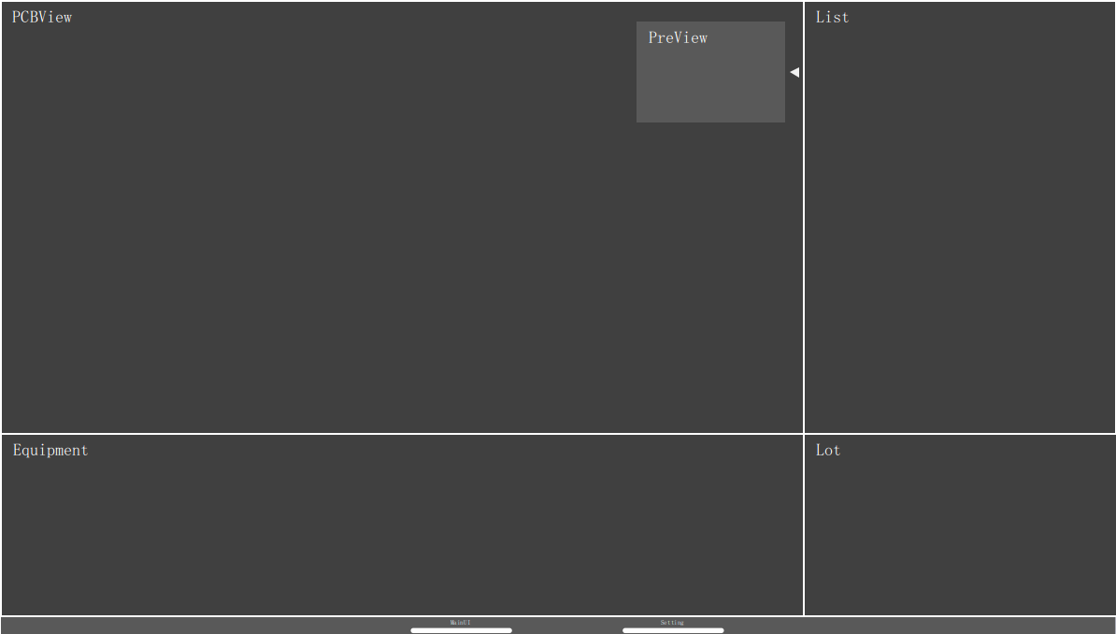
 | 4.复习+点评小作业 |  | 1
 | 合计 |  | 12 | 1.5d

第三部分 | 1.讲课 | 1.组件和动态对象 [重点] 1.Component 2.Loader 3.Es动态创建和删除 | 2
 |  | 2.Canvas 1.绘图路径 2.绘制文本 3.绘制图片 4.变换 5.裁剪 | 2
 | 2.复习 |  | 1
 | 3.小作业 |  | 5 | 1.PCBView支持滚轮放大和缩小，右键拖动 2.PCBView状态发生变化的时候(PreView)预览也发生变化，同时PreView用矩形标示当前PCBView显示的区域(PreView使用组件，一遍后续可以复用
 | 4.复习+点评小作业 |  | 1
 | 合计 |  | 11 | 1.5d

大作业 | 在界面上实现以下功能 | 1.题目讲解 | 1 | 1.PCBView在背景图片上绘制形状（支持圆形和矩形），所有数据在加载后在右边的List中显示 形状来自与配置文件（Xml），配置文件格式如下： <?xml version="1.0" encoding="utf-8"?> <Targets> <Target> <X>10</X> <Y>223</Y> <Shape>0</Shape> <Width>100</Width> <Height>200</Height> </Target> </Targets> 2.PCBView放大，缩小，拖动的时候绘制的形状也同步发生变化； 3.形状有3重状态: 1.选中状态: 单击形状或者单击列表，进入后形状有特殊的样式，有右键菜单，右键菜单中有“编辑和删除” 2.编辑状态: 双击形状或者双击列表，形状样式参考(SPI),此时可以在PCBView拖动形状和缩放形状，也可以直接修改List中的值，每一次修改都会更新数据 3.删除状态: 在选中后的右键菜单上选中"删除"，或者在List的右键菜单上选中删除，该形状就会中PCBView和List中消失 4.在PCBView或者List的空白处右击弹出右键菜单，有添加选项，可以添加形状： 1.点击添加后弹出类似右边的形状选择浮动控件，然后在PCBView相应的位置点击就会添加选中形状(PCBView决定了位置，大小) 2.当通过PCBView进行添加时，初始的坐标就是当前鼠标位置，通过List添加时，初始位置为PCBView的中心点 5.所有数据在按下ctrl+s都能够进行保存 | 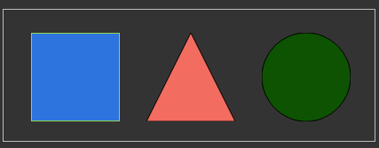
 |  | 2.学员做题 | 16
 |  | 3.题目批改+点评 | 2
 |  | 4.学员再次修改 | 2
 |  | 5.最终评价 | 1
 | 合计 |  | 22 | 3d

汇总:讲课+复习+小作业总共花去5天, 大作业3天, 一共是8天的计划

